企画書
企画書

ジャンル | 3D
 | 対戦アクションゲーム

ゲーム概要 | マリオカートのコインバトルを模した複数人対戦ゲーム
 | 時間内に相手より多くのコインを回収せよ

 | 1.マップ中に出現するコインを集めよう
 | 2.マップにボックスが設置されており、取るとランダムでアイテムをゲットする。
 | 3.攻撃を食らうとコインを落としてしまう。沢山持ってるほど落とすコインも多くなる。

ゲームのポイント
 | 1.アイテム運も勝負にかかわるため、実力差があっても勝てる
 | 2.最初からコインを集めまくるか、後半に相手から奪うかで戦略を練れる

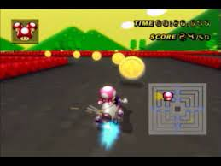
ゲームイメージ

